Номер 3 б Биномиальное
Статья руководство |  | https://excel2.ru/articles/binomialnoe-raspredelenie-diskretnye-raspredeleniya-v-ms-excel

Решаемая задача
Вычислить вероятности вытянуть от 0 до 7 золотых ложек
Решение

Поиск вероятности, что выиграет = в 16 из 20 |  |  | произведенный в ручную
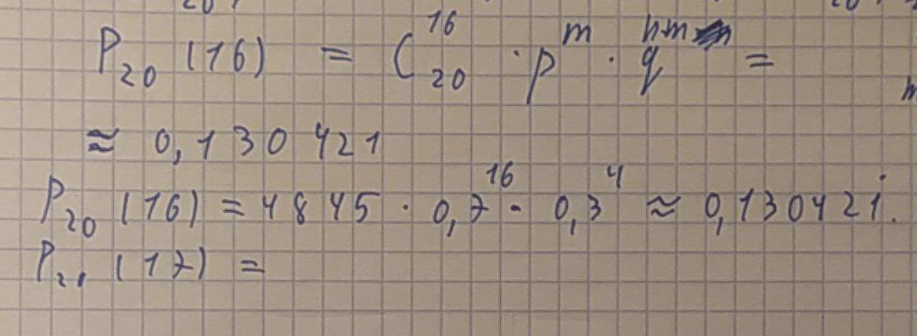

Поиск остальных событий ряда вероятностей

n - число экспериментов (Налёты Соловья) | m - число удачных исходов | p - вероятность победы | P - вероятность заданного числа удачных исходов
13 | 10 |  | 0.00000
13 | 11 |  | 0.00000
13 | 12 |  | 0.00000
13 | 13 |  | 0.00000
 |  | Вероятность ряда исходов | 0.00000

